매장정보
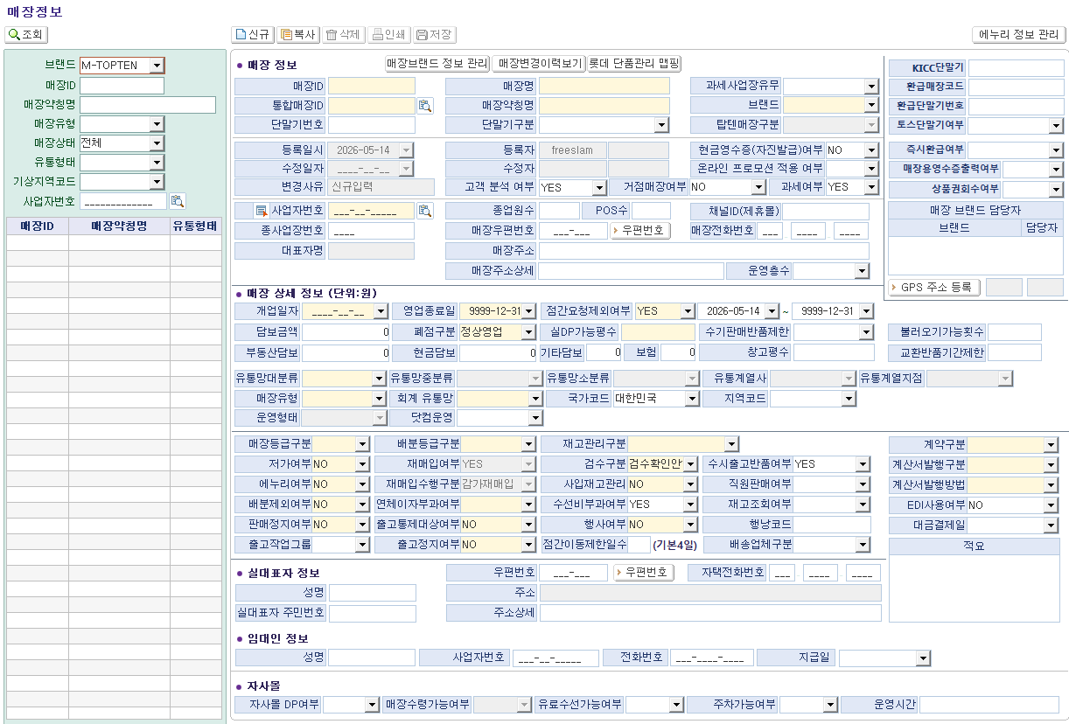
■ 매장코드 기준정보 현황 인터뷰 (화면명 : 매장정보)
※ 인터뷰 목적 :
① 현재 패션관리시스템 매장정보 화면의 각 필드별 실제 사용 여부를 부서 단위로 확인
② 입력 목적 파악 : '업무상 반드시 필요' vs '관례적으로 입력하는 항목' 구분
③ 차세대 시스템 전환 시 추가·삭제·변경이 필요한 항목 발굴

* 드롭다운 선택 : 【사용여부】 Y=사용 / N=미사용 / △=가끔 【필요도】 필수 / 권고 / 선택 / 불필요
* 입력 목적(업무 활용 내용) 예시 : 판매분석 시 구분자 활용, 정산 마감 시 구분자 활용 등
* 미사용 시 업무 영향 예시 : 업무 영향은 없지만 타부서와 관련 있음 등
* 각 필드명 별로 부서별로 관련있는 것에 답변해 주시면 됩니다. (영업관리팀/영업팀/브랜드기획팀)

No. | 필드명 | 섹션 | 사용여부 (Y/N/△) | 필요도 (필수/권고/선택/불필요) | 우선순위 (상/중/하) | 입력 목적 (업무 활용 내용) | 미사용 시 업무 영향 | 개선의견 / 추가 요청사항 | 비고
1 | 매장ID | 기본 매장 식별정보 | Y | 필수 | 상 | 정산 마감 시 구분자 활용
2 | 통합매장ID | 기본 매장 식별정보 | Y | 필수 | 상 |  | 운영팀 관련
3 | 단말기번호 | 기본 매장 식별정보 | Y | 필수 | 상 | 정산 마감 시 구분자 활용
4 | 매장명 | 기본 매장 식별정보 | Y | 필수 | 상 | 정산 마감 시 구분자 활용
5 | 매장약칭명 | 기본 매장 식별정보 | Y | 권고 | 하 |  | 운영팀 관련 | 글자수 제한으로 사용중, 매장명 제한 풀어서 한 개만 사용하면 좋겠음 | 홈플러스 > 홈플
6 | 단말기구분 | 기본 매장 식별정보 | Y | 필수 | 상 | 정산 마감 시 구분자 활용
7 | 과세사업장유무 | 기본 매장 식별정보 | △ | 권고 | 하 |  | 재무팀 관련
8 | 브랜드 | 기본 매장 식별정보 | 자동입력
9 | 탑텐매장구분 | 기본 매장 식별정보 | Y | 필수 | 상 | 정산 마감 시 구분자 활용 |  | 권한 운영팀으로 변경요청. 변경사항 미공유로 정확도 떨어짐
11 | 우편번호 | 기본 매장 식별정보 | Y | 권고 | 하 |  | 운영팀 관련
12 | 매장전화번호 | 기본 매장 식별정보 | Y | 필수 | 상 | 정산 마감 시 구분자 활용 |  | 권한 운영팀으로 변경요청. 변경사항 미공유로 정확도 떨어짐
13 | 매장주소 | 기본 매장 식별정보 | Y | 필수 | 상 | 정산 마감 및 고객 응대 |  | 권한 운영팀으로 변경요청. 변경사항 미공유로 정확도 떨어짐
14 | 매장주소상세 | 기본 매장 식별정보 | Y | 필수 | 상 | 정산 마감 및 고객 응대 |  | 권한 운영팀으로 변경요청. 변경사항 미공유로 정확도 떨어짐
15 | 운영층수 | 기본 매장 식별정보 | Y | 필수 | 상 | 정산 마감 및 고객 응대 |  | 권한 운영팀으로 변경요청. 변경사항 미공유로 정확도 떨어짐
104 | GPS 주소 등록 | 기본 매장 식별정보 | 자동입력
16 | KICC단말기 | 매장 분류 및 상태 | Y | 필수 | 상 | 정산 마감 및 고객 응대
17 | 환급매장코드 | 매장 분류 및 상태 | N | 권고 | 중 |  | 운영팀 관련
18 | 환급단말기번호 | 매장 분류 및 상태 | Y | 필수 | 상 | 정산 마감 시 구분자 활용
19 | 토스단말기여부 | 매장 분류 및 상태 | N | 권고 | 중 |  | 운영팀 관련
20 | 영업구분 | 매장 분류 및 상태 | N | 권고 | 중 |  | 운영팀 관련
21 | 고객 분석 여부 | 매장 분류 및 상태 | N | 권고 | 중 |  | 운영팀 관련
22 | 거점매장여부 | 매장 분류 및 상태 | Y | 필수 | 상 | 정산 마감 시 구분자 활용
23 | 과세여부 | 매장 분류 및 상태 | Y | 필수 | 상 | 정산 마감 시 구분자 활용
10 | 사업자번호 | 매장 분류 및 상태 | Y | 필수 | 상 | 정산 마감 시 구분자 활용
24 | 종사장번호 | 매장 분류 및 상태 | Y | 필수 | 상 | 정산 마감 시 구분자 활용
25 | 대표자명 | 매장 분류 및 상태 | Y | 필수 | 상 | 정산 마감 시 구분자 활용
26 | 종업원수 | 매장 분류 및 상태 | N
27 | POS수 | 매장 분류 및 상태 | N
28 | 채널ID(채널) | 매장 분류 및 상태 | N |  |  |  | e-세일즈기획팀 관련
29 | 매장 브랜드 담당자 | 매장 분류 및 상태 | 자동입력
30 | 현금영수증(자진발급)여부 | 운영 기간 및 영업정보 | Y | 필수 | 상 | 정산 마감 시 구분자 활용
31 | 즉시환급여부 | 운영 기간 및 영업정보 | Y | 필수 | 상 | 정산 마감 시 구분자 활용
32 | 온라인 프로모션 적용 여부 | 운영 기간 및 영업정보 | N
33 | 매장용영수증출력여부 | 운영 기간 및 영업정보 | Y | 필수 | 상 | 정산 마감 시 구분자 활용
34 | 상품권회수여부 | 운영 기간 및 영업정보 | Y | 필수 | 상 | 정산 마감 시 구분자 활용
35 | 개업일자 | 운영 기간 및 영업정보 | Y | 필수 | 상 | 정산 마감 시 구분자 활용
36 | 담보금액 | 운영 기간 및 영업정보 | Y | 필수 | 상 | 담보관리 |  | 권한 총무팀으로 변경요청
37 | 부동산담보 | 운영 기간 및 영업정보 | Y | 필수 | 상 | 담보관리 |  | 권한 총무팀으로 변경요청
38 | 영업종료일 | 운영 기간 및 영업정보 | Y | 필수 | 상 | 정산 마감 시 구분자 활용
39 | 운영시간 | 운영 기간 및 영업정보 | N
103 | 주차가능여부 | 운영 기간 및 영업정보 | N
40 | 폐점구분 | 매장 유형 및 운영방식 | Y | 필수 | 상 | 정산 마감 시 구분자 활용
41 | 현금담보 | 매장 유형 및 운영방식 | Y | 필수 | 상 | 담보관리 |  | 권한 총무팀으로 변경요청
42 | 점간요청제외여부 | 매장 유형 및 운영방식 | Y | 선택 | 중 |  | 운영팀 관련
43 | 실DP가능평수 | 매장 유형 및 운영방식 | Y | 선택 | 중 |  | 운영팀 관련 | 변경사항 미공유로 정확도 떨어짐
44 | 기타담보 | 매장 유형 및 운영방식 | Y | 필수 | 상 | 담보관리 |  | 권한 총무팀으로 변경요청
45 | 보험 | 매장 유형 및 운영방식 | Y | 필수 | 상 | 담보관리 |  | 권한 총무팀으로 변경요청
46 | 수기판매반품제한 | 매장 유형 및 운영방식 | Y | 필수 | 상 | 정산 마감 시 구분자 활용
47 | 창고평수 | 매장 유형 및 운영방식 | N
48 | 불러오기가능횟수 | 매장 유형 및 운영방식 | Y | 필수 | 상 | 정산 마감 시 구분자 활용
49 | 교환반품기간제한 | 매장 유형 및 운영방식 | Y | 필수 | 상 | 정산 마감 시 구분자 활용
50 | 유통망대분류 | 매장 유형 및 운영방식 | Y | 필수 |  | 정산 마감 시 구분자 활용
51 | 유통망중분류 | 매장 유형 및 운영방식 | Y | 필수 |  | 정산 마감 시 구분자 활용
52 | 유통망소분류 | 매장 유형 및 운영방식 | Y | 필수 |  | 정산 마감 시 구분자 활용
53 | 유통계열사 | 매장 유형 및 운영방식 | Y | 불필요 |  |  |  | 정산시 사용 안함
54 | 유통계열지점 | 매장 유형 및 운영방식 | Y | 불필요 |  |  |  | 정산시 사용 안함
55 | 매장유형 | 매장 유형 및 운영방식 | Y | 필수 |  | 정산 마감 시 구분자 활용
56 | 회계 유통망 | 매장 유형 및 운영방식 | N | 불필요
57 | 국가코드 | 매장 유형 및 운영방식 | △ | 불필요 |  |  |  | 정산시 사용 안함
58 | 지역코드 | 매장 유형 및 운영방식 | Y | 불필요 |  |  |  | 정산시 사용 안함
59 | 운영형태 | 매장 유형 및 운영방식 | Y | 필수 |  | 정산 마감 시 구분자 활용
60 | 닷컴운영 | 매장 유형 및 운영방식 | N |  |  |  | 운영팀 관련 | 변경사항 미공유로 정확도 떨어짐
61 | 매장등급구분 | 물류/배분 설정 | Y | 권고 | 중 |  | 운영팀 관련
62 | 배분등급구분 | 물류/배분 설정 | Y | 권고 | 중 |  | 운영팀 관련
63 | 재고관리구분 | 물류/배분 설정 | Y | 권고 | 중 |  | 운영팀 관련
64 | 저가여부 | 물류/배분 설정 | Y | 권고 | 중 |  | 운영팀 관련
65 | 재매입여부 | 물류/배분 설정 | Y | 필수 |  | 정산 마감 시 구분자 활용
66 | 검수구분 | 물류/배분 설정 | N
67 | 수시출고반품여부 | 물류/배분 설정 | Y | 필수 |  | 정산 마감 시 구분자 활용
68 | 에누리여부 | 물류/배분 설정 | N
69 | 재매입수행구분 | 물류/배분 설정 | Y | 필수 |  | 정산 마감 시 구분자 활용
70 | 사입재고관리 | 물류/배분 설정 | N
71 | 직원판매여부 | 물류/배분 설정 | Y | 필수 | 중 | 정산 마감 시 구분자 활용
72 | 배분제외여부 | 물류/배분 설정 | Y | 권고 | 중 |  | 운영팀 관련
73 | 연체이자부과여부 | 물류/배분 설정 | Y | 필수 | 상 | 정산 마감 시 구분자 활용
74 | 수선비부과여부 | 물류/배분 설정 | Y | 필수 | 상 | 정산 마감 시 구분자 활용
75 | 재고조회여부 | 물류/배분 설정 | N
76 | 판매정지여부 | 물류/배분 설정 | Y | 필수 | 상 |  | 운영팀 관련
77 | 출고통제대상여부 | 물류/배분 설정 | N
78 | 행사여부 | 물류/배분 설정 | N
79 | 행낭코드 | 물류/배분 설정 | N
80 | 출고작업그룹 | 물류/배분 설정 | N
81 | 출고정지여부 | 물류/배분 설정 | Y |  |  |  | 총무팀 관련
82 | 점간이동제한일수 | 물류/배분 설정 | Y |  |  |  | 운영팀 관련
83 | 배송업체구분 | 물류/배분 설정 | N
84 | 계약구분 | 판매/정산 설정 | Y | 필수 | 상 | 정산 마감 시 구분자 활용
85 | 계산서발행구분 | 판매/정산 설정 | Y | 필수 | 상 | 정산 마감 시 구분자 활용
86 | 계산서발행방법 | 판매/정산 설정 | Y | 필수 | 상 | 정산 마감 시 구분자 활용
87 | EDI사용여부 | 판매/정산 설정 | Y | 필수 | 상 | 정산 마감 시 구분자 활용
88 | 대금결제일 | 판매/정산 설정 | Y | 선택 | 하
89 | 적요 | 판매/정산 설정 | N
90 | 실대표자 성명 | 실대표자/임대인 정보 | N
91 | 실대표자 주민번호 | 실대표자/임대인 정보 | N
92 | 실대표자 우편번호 | 실대표자/임대인 정보 | N
93 | 실대표자 자택전화번호 | 실대표자/임대인 정보 | N
94 | 실대표자 주소 | 실대표자/임대인 정보 | N
95 | 실대표자 주소상세 | 실대표자/임대인 정보 | N
96 | 임대인 성명 | 실대표자/임대인 정보 | N
97 | 임대인 사업자번호 | 실대표자/임대인 정보 | N
98 | 임대인 전화번호 | 실대표자/임대인 정보 | N
99 | 임대인 지급일 | 실대표자/임대인 정보 | N
100 | 자사몰DP여부 | 자사몰 설정 | Y | 선택 | 중 | 미사용 | e-세일즈기획팀 관련
101 | 매장수령가능여부 | 자사몰 설정 | N
102 | 유료수선가능여부 | 자사몰 설정 | N
▶ [추가 요청 항목] — 차세대 시스템에 새로 필요한 필드를 아래에 직접 기입해 주시면 됩니다
No. | 신규 필드명(안) | 섹션 | 필요 이유 | 입력 방식 |  | 연동 시스템 | 우선순위 | 비고 | 비고
1 | 키오스크사용여부 | 매장정보 | 매장 세부분석 | 입력
2
3
4
5
6
7

